Лист5
 | 2021 | 2022 | 2023 | 2024 | 2025 | 2026 | 2027
колледж 1 | 1510000 | 2236476 | 1934765 | 4543534 | 2348887 | 1170004 | 2344598
колледж 2 | 237800 | 732647 | 567672 | 234234 | 32317 | 634423 | 235455
колледж 3 | 3211400 | 4873837 | 36654654 | 3453453 | 5435323 | 4586959 | 8576885
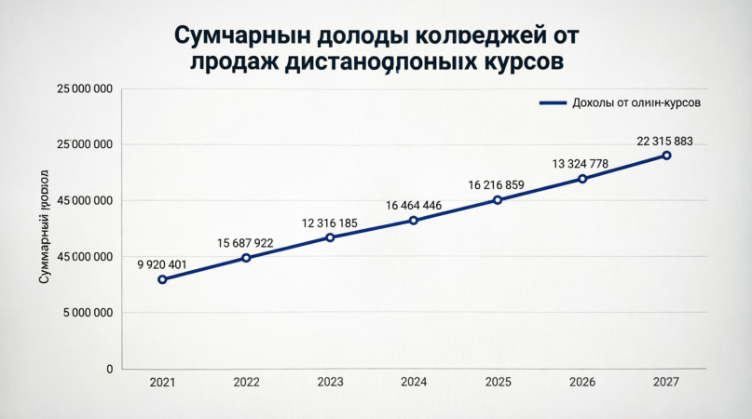
колледж 4 | 4961201 | 7844962 | 6159094 | 8233225 | 8109432 | 6393392 | 11158945

Заглавие диаграммы

